Intervalo de Confiança - Média
Simulação para interpretação dos Intervalos de Confiança para Média

 |  |  | Tamanho
Média POPULACIONAL | 24.1 |  | n
 |  |  | 30

Pessoa | Idade | # | Amostra 1
1 | 25 | 1 | 9
2 | 25 | 2 | 17
3 | 29 | 3 | 20
4 | 40 | 4 | 27
5 | 37 | 5 | 13
6 | 9 | 6 | 15
7 | 17 | 7 | 8
8 | 13 | 8 | 6
9 | 24 | 9 | 38
10 | 32 | 10 | 31
11 | 39 | 11 | 22
12 | 26 | 12 | 23
13 | 10 | 13 | 19
14 | 27 | 14 | 12
15 | 14 | 15 | 20
16 | 28 | 16 | 32
17 | 33 | 17 | 52
18 | 33 | 18 | 26
19 | 52 | 19 | 14
20 | 6 | 20 | 19
21 | 12 | 21 | 15
22 | 22 | 22 | 10
23 | 21 | 23 | 14
24 | 25 | 24 | 33
25 | 35 | 25 | 20
26 | 17 | 26 | 24
27 | 26 | 27 | 24
28 | 36 | 28 | 20
29 | 21 | 29 | 48
30 | 6 | 30 | 40
31 | 28 | Média AMOSTRAL | 22.4
32 | 25
33 | 32 | Limite Inferior do IC | 18.8
34 | 18 | Limite Superior do IC | 25.9
35 | 12 | IC contém a média populacional? | Sim
36 | 10
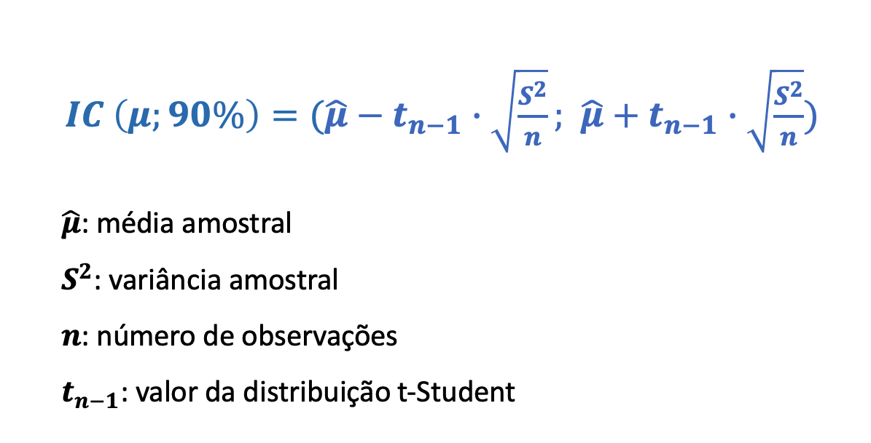
37 | 27 | Nível de Confiança Esperado | 90%
38 | 15 | Nível de Confiança Real | 1%
39 | 10
40 | 20
41 | 23
42 | 50
43 | 10
44 | 16
45 | 15
46 | 13
47 | 38
48 | 55
49 | 18
50 | 20
51 | 29
52 | 9
53 | 29
54 | 12
55 | 22
56 | 24
57 | 10
58 | 10
59 | 12
60 | 19
61 | 22
62 | 24
63 | 24
64 | 17
65 | 18
66 | 23
67 | 26
68 | 12
69 | 32
70 | 27
71 | 11
72 | 18
73 | 21
74 | 48
75 | 19
76 | 8
77 | 17
78 | 45
79 | 34
80 | 22
81 | 27
82 | 33
83 | 20
84 | 18
85 | 25
86 | 43
87 | 19
88 | 12
89 | 52
90 | 11
91 | 23
92 | 39
93 | 28
94 | 17
95 | 22
96 | 30
97 | 44
98 | 41
99 | 36
100 | 29
101 | 44
102 | 8
103 | 18
104 | 24
105 | 8
106 | 25
107 | 10
108 | 11
109 | 10
110 | 19
111 | 23
112 | 19
113 | 19
114 | 31
115 | 25
116 | 8
117 | 10
118 | 37
119 | 16
120 | 20
121 | 17
122 | 30
123 | 15
124 | 19
125 | 42
126 | 21
127 | 51
128 | 36
129 | 17
130 | 15
131 | 24
132 | 76
133 | 30
134 | 42
135 | 37
136 | 48
137 | 14
138 | 27
139 | 28
140 | 24
141 | 11
142 | 54
143 | 7
144 | 18
145 | 47
146 | 19
147 | 15
148 | 21
149 | 30
150 | 7
151 | 19
152 | 19
153 | 28
154 | 21
155 | 25
156 | 18
157 | 32
158 | 33
159 | 34
160 | 25
161 | 16
162 | 14
163 | 25
164 | 13
165 | 17
166 | 16
167 | 18
168 | 38
169 | 14
170 | 32
171 | 41
172 | 22
173 | 21
174 | 19
175 | 9
176 | 18
177 | 22
178 | 11
179 | 41
180 | 13
181 | 27
182 | 48
183 | 25
184 | 40
185 | 14
186 | 53
187 | 12
188 | 13
189 | 50
190 | 23
191 | 20
192 | 19
193 | 38
194 | 25
195 | 31
196 | 14
197 | 38
198 | 20
199 | 15
200 | 23
201 | 33
202 | 15
203 | 11
204 | 19
205 | 54
206 | 17
207 | 18
208 | 21
209 | 8
210 | 19
211 | 10
212 | 16
213 | 47
214 | 35
215 | 36
216 | 32
217 | 18
218 | 25
219 | 14
220 | 31
221 | 17
222 | 23
223 | 30
224 | 17
225 | 19
226 | 38
227 | 24
228 | 19
229 | 19
230 | 11
231 | 15
232 | 22
233 | 24
234 | 14
235 | 20
236 | 43
237 | 25
238 | 17
239 | 17
240 | 5
241 | 31
242 | 29
243 | 24
244 | 39
245 | 23
246 | 26
247 | 30
248 | 21
249 | 24
250 | 28
251 | 42
252 | 8
253 | 12
254 | 36
255 | 24
256 | 30
257 | 23
258 | 26
259 | 10
260 | 48
261 | 19
262 | 8
263 | 10
264 | 17
265 | 21
266 | 11
267 | 16
268 | 10
269 | 22
270 | 16
271 | 21
272 | 29
273 | 23
274 | 22
275 | 13
276 | 38
277 | 14
278 | 23
279 | 38
280 | 21
281 | 18
282 | 24
283 | 21
284 | 20
285 | 27
286 | 27
287 | 28
288 | 12
289 | 24
290 | 33
291 | 41
292 | 20
293 | 25
294 | 14
295 | 47
296 | 30
297 | 48
298 | 8
299 | 40
300 | 34

